Hoja1
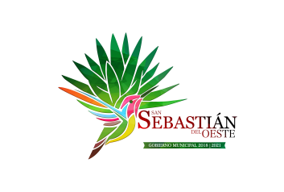
Municipio de San Sebastian del Oeste
Formato de información de obligaciones pagadas o garantizadas con fondos federales
Al Periodo Trimestral 1 2021
Tipo de Obligacion | Plazo | Tasa | Fin, Destino y Objeto | Importe Total | Fondo | Importe Garantizao | Importe y Porcentaje del total Importe y porcentaje del total que se paga y garantiza con el recurso de dichos fondos
 |  |  |  |  |  |  | Importe Pagado | % Respecto al Total
DEUDA PUBLICA | 50 amortizaciones pendientes | 7.3125 | VARIAS OBRAS | 13,600,000.00 | BANOBRAS | 13,526,884.92 | 9,501,026.06 | 70.238093369
DEUDA PUBLICA | 36 amortizaciones pendientes | 7.0925 | CAMBIO DE 700 LUMINARIAS POR LAMPARAS TIPO LED | 6,436,800.00 | BANOBRAS | 6,436,800.00 | 4,666,680.00 | 72.5

